documentacion desarrollo
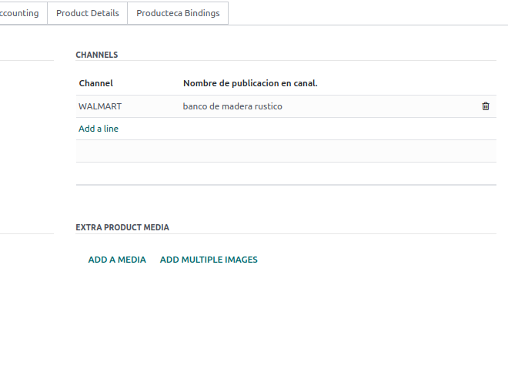
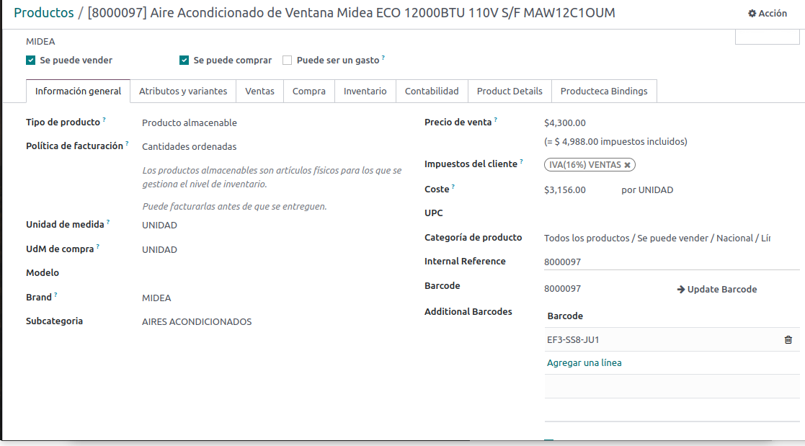
nombre del producto
CAMPOS CATALOGO UNIVERSAL | DONE
SKU
SKU adicional
ID de categoría
Categoría
ID de subcategoría
subcategoria
ID de familia
costo con iva
Familia
Categoría
SKU de proveedor
modelo
GTIN
marca
SKU
Modelo
subcategoria
SKU aadicional
Nombre del producto
Nombre en guías de envío
Nombre Corto 30 caracteres
Proveedor
marca
Costo (sin IVA)
Costo (con IVA)
Ciclo de vida
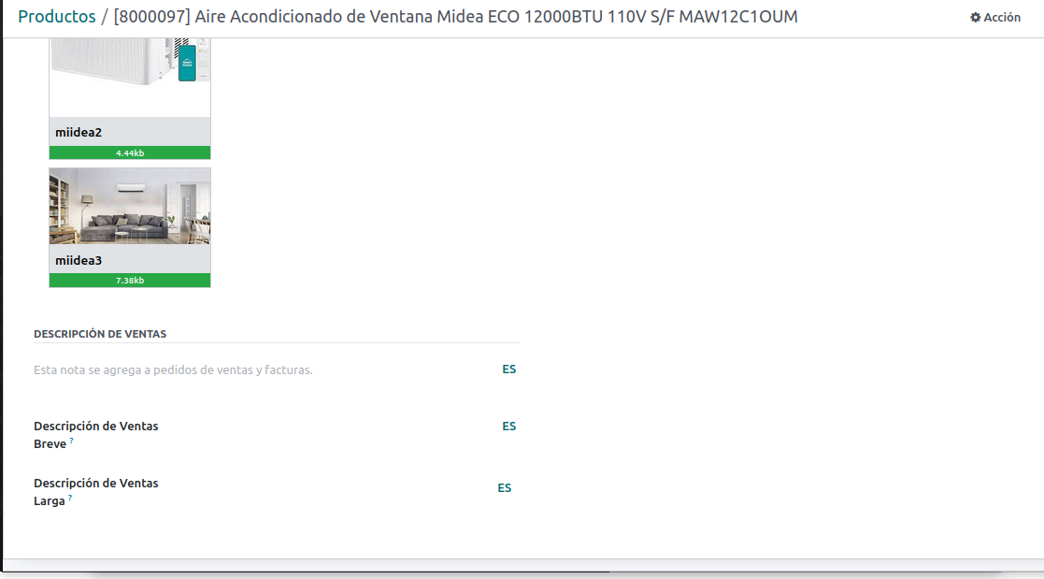
Clave UNSPSC
Categoría UNSPSC
Fecha de registro
Nombre de publicación
Nombre de publicación en Coppel
Nombre de publicación en Mercado Libre
Nombre de publicación en Walmart
Nombre de publicación en CrediTienda
Nombre de publicación en Liverpool
Nombre de publicación en Yuhu
Nombre de publicación en SHEIN
nombre corto
Descripción del producto
descripcion
Presencia en canales comerciales
participacion en combos
Número de productos
Guías de envío
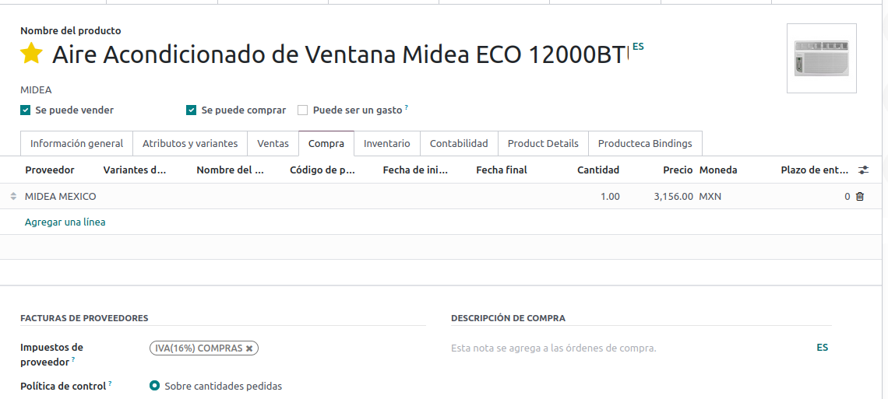
Peso del producto (kg)
Largo del producto (cm)
Ancho del producto (cm)
Alto del producto (cm)
Peso de unidad exterior (kg)
Largo de unidad exterior (cm)
proveedor
proveedor
id de proveedor
sku proveedor
tiempo de entrega
costo con iva
costo sin iva
ciclo de vida
Ancho de unidad exterior (cm)
Alto de unidad exterior (cm)
Peso del empaque (kg)
Largo del empaque (cm)
Ancho del empaque (cm)
Alto del empaque (cm)
Peso volumétrico del empaque
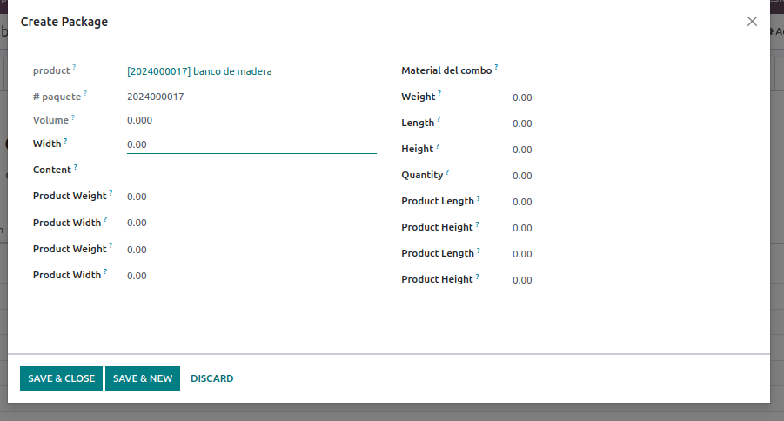
Peso de unidad exterior del empaque (kg)
Largo de unidad exterior del empaque (cm)
Ancho de unidad exterior del empaque (cm)
Alto de unidad externa del empaque (cm)
Peso volumétrico de unidad exterior del empaque
Bodega de origen
imagenes

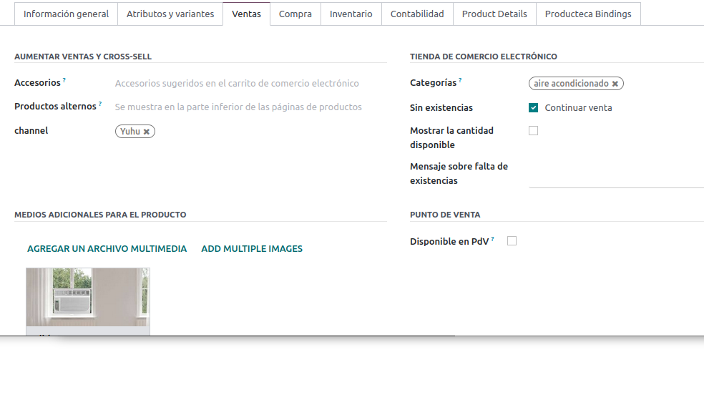

presencia en canales

imagenes

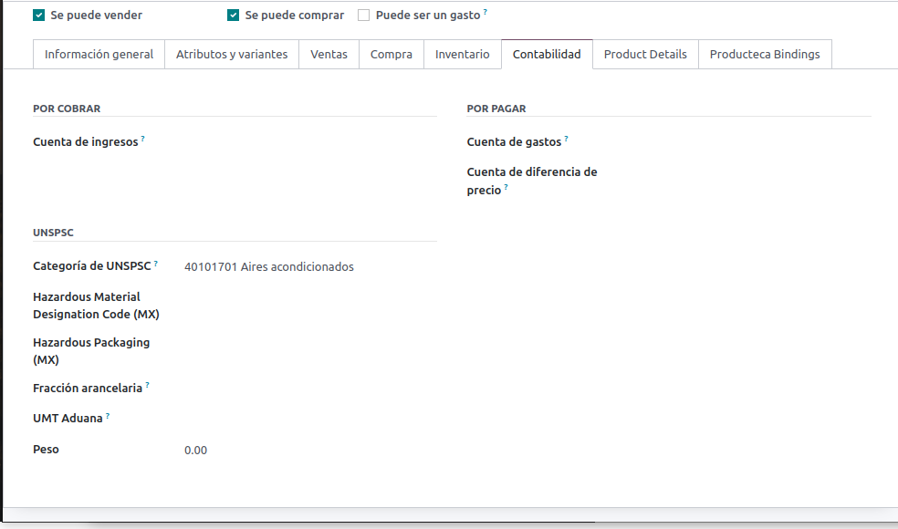

codigo unspc y categoria unspsc

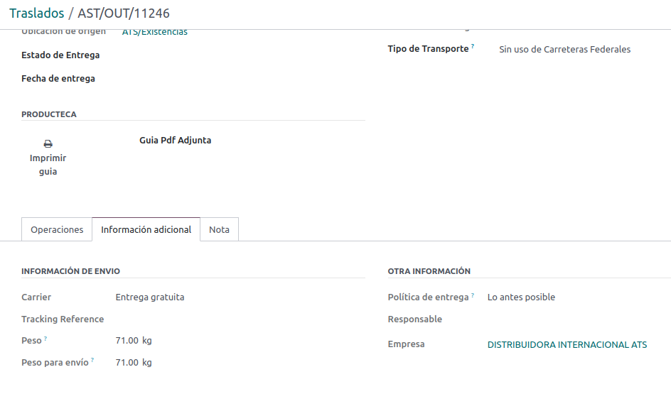

guias de envio

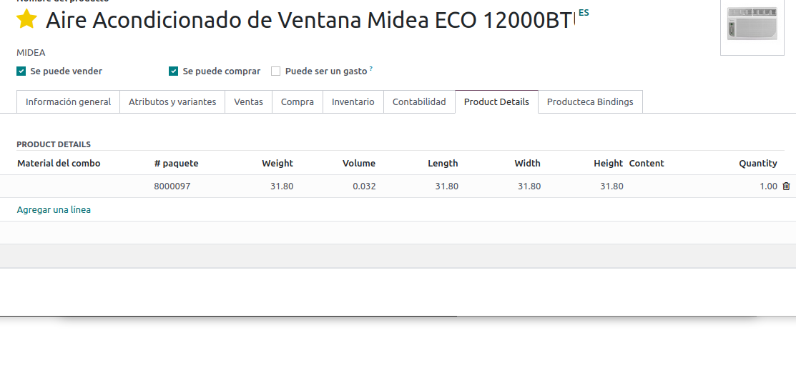

Peso del empaque (kg)
Largo del empaque (cm)
Ancho del empaque (cm)
Alto del empaque (cm)
Peso volumétrico del empaque
NOmbre en guias de envio lo toma de aqui

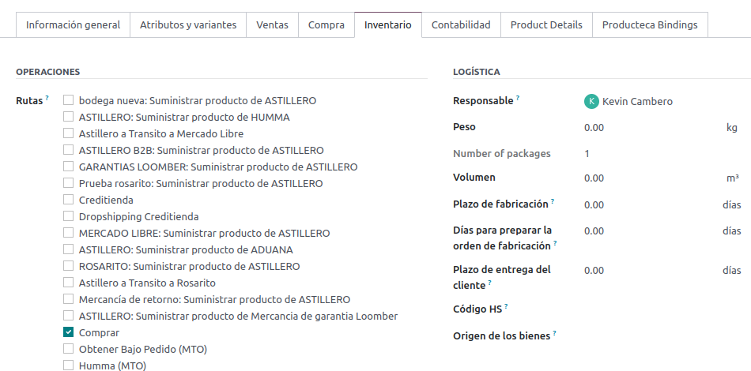

Numero de productos

